GUI F2.3
Backlog ID | Backlog Item | User Story Description | Acceptance Criteria
PB_04 | Cập nhât quyền và định dạng cho người dùng | Với tư cách là BCH Khoa tôi muốn cập nhật user để có thể chỉnh sửa thông tin user nhằm phân công vai trò cho user và quản lý thông tin giảng viên trong hệ thống | AC01 | Chỉ hội đồng Khoa mới có thể tạo và ủy quyền cho người dùng mới.
 |  |  | AC02 | Tất cả các trường trên biểu mẫu là bắt buộc. Nếu có vi phạm, hệ thống hiển thị thông báo lỗi ngay bên dưới trường vi phạm. Thông báo lỗi sẽ tự động biến mất sau khi người dùng điều chỉnh dữ liệu chính xác. | 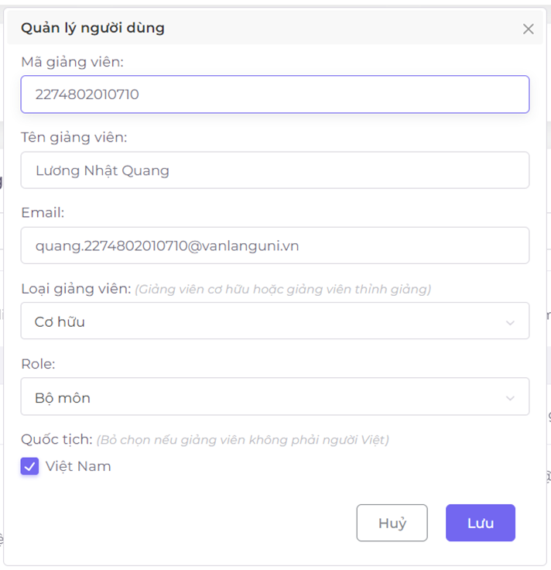
 |  |  | AC03 | Quy tắc định dạng: - Id giảng viên chỉ cho phép nhập các ký tự: chữ, số, “-”, “_”. Độ dài tối đa của id Giảng viên là 50 ký tự. - Độ dài tối đa của tên giảng viên là 255 ký tự - Trường email phải nhập đúng định dạng email Văn Lang. Ví dụ: + thuan.du@vlu.edu.vn + tai.222am22222@vanlanguni.vn Nếu không tuân thủ các quy định trên, hệ thống hiển thị thông báo lỗi ngay bên dưới trường thông tin vi phạm. Thông báo lỗi sẽ tự động biến mất sau khi người dùng điều chỉnh dữ liệu.
 |  |  | AC04 | Hệ thống hiển thị thông báo “Id giảng viên này đã tồn tại”. nếu người dùng nhập id Giảng viên giống với id đã có trong hệ thống.
 |  |  | AC05 | Hệ thống hiển thị thông báo “Người dùng này đã tồn tại”. nếu người dùng nhập cùng một email với email đã có trong hệ thống.
 |  |  | AC06 | Hệ thống hiển thị thông báo “Bạn không thể chỉnh sửa bảng khoa cuối cùng” nếu người dùng cập nhật tài khoản cuối cùng vẫn có vai trò BCN của khoa.
 |  |  | AC07 | Sau khi lưu dữ liệu đầu vào thành công, hệ thống đóng phương thức Thêm biểu mẫu, hiển thị thông báo “Đã lưu thành công!” ở góc trên bên phải màn hình & tự động ẩn sau 5 giây.
 |  |  | AC08 | Giao diện Updae được mở dưới dạng cửa sổ bật lên và người dùng có thể tự do di chuyển biểu mẫu (có thể kéo được). Người dùng không thể thao tác với các chức năng tạo, cập nhật hoặc xóa khi biểu mẫu Cập nhật đang mở.
 |  |  | AC09 | Người dùng chỉ có thể chọn một trong hai giá trị cho Loại học viên, bao gồm loại học viên cơ hữu, loại học viên thỉnh giảng.
 |  |  | AC10 | Người dùng chỉ được chọn một trong 4 giá trị cho vai trò gồm Ban Khoa, Bộ môn, Giảng viên, không được ủy quyền (đây là vai trò mặc định khi người dùng đăng nhập vào hệ thống mà không được ủy quyền).

